One-Way
Contoh: One-Way ANOVA
By: Bakti Siregar

Penjualan Suatu Perusahaan
Produk 1 | Produk 2 | Produk 3 | Produk 4 | ANOVA: Faktor Tunggal
51 | 82 | 79 | 85
87 | 91 | 84 | 80 | Alpha | 0.1
50 | 92 | 74 | 65
48 | 80 | 98 | 71 | DESKRIPSI
79 | 52 | 63 | 67 | Groups | Count | Sum | Mean | Variance | SS | Std Err | Lower | Upper
61 | 79 | 83 | 51 | Produk 1 |  |  |  |  |  | #DIV/0! | #DIV/0! | #DIV/0!
53 | 73 | 85 |  | Produk 2 |  |  |  |  |  | #DIV/0! | #DIV/0! | #DIV/0!
 | 74 | 58 |  | Produk 3 |  |  |  |  |  | #DIV/0! | #DIV/0! | #DIV/0!
 |  |  |  | Produk 4 |  |  |  |  |  | #DIV/0! | #DIV/0! | #DIV/0!

 |  |  |  | ANOVA
 |  |  |  | Sources | SS | df | MS | F | P value | F crit
 |  |  |  | Between Groups |  |  | #DIV/0! | #DIV/0! | #DIV/0! | #NUM!
 |  |  |  | Within Groups |  |  | #DIV/0!
 |  |  |  | Total |  |  | #DIV/0!

 |  |  |  | Pengaruh x -> y | #DIV/0!
 |  |  |  | Pengaruh x -> y | #DIV/0!

Cara Melakukan Uji One- ANOVA dengan Excel
* Langkah Awal:
- Buka aplikasi excel anda
- Isi data yang akan diolah seperti contoh diatas pada cell A4 sd D13 ( Data Penjualan Suatu Perusahaan)
* Langkah Kedua
- Menentukan nilai Alpha pada cell G7
- Menghitung jumlah sampel pada cell G11 sd G14
- Menghitung jumlah nilai pengujian semua sampel pada cell H11 sd H14
- Menghitung mean (rata-rata) pada cell I11 sd I14
- Menghitung Varians ) pada cell J11 sd J14
- Menghitung Sum of Squares (Jumlah kuadrat dari x dikurangi mean per-kategori) pada cell K11 sd K14
* Langkah Ketiga
- Menghitung Sum of Squares (SS) nilai ujian semua sampel tanpa dikelompokkan per metode pada cell G20
- Menjumlahkan semua nilai Sum of Squares pada cell G19
- Menghitung selisih antara nilai Total dengan nilai Within Groups pada cell G18
- Menghitung Degree of Freedom (df) pada Cell H18 sd H20
* Langkah Keempat
- Perhatikan saja setiap cell yang belum saya lampirkan disini step by stepnya (terlalu panjang penjelasannya kalau diuraikan satu persatu disini)
* Langkah Kelima (Penarikan Kesimpulan)
Kita tahu bahwa
$Y =$Nilai Penjualan setiap Produk
$X =$Klasifikasi Produk (Produk 1, Produk 2, Produk 3, dan Produk 4)
Pada contoh dalam tutorial ini, nilai alfa pada kolom G7 sebesar 0,05, silahkan ganti dengan nilai yang lain misal 0,1, maka lihat kesimpulannya pada Kolom G22 dan G23, tentunya hasilnya akan berbeda.
Demikian tutorial Uji Anova dengan Excel ini, yang dibuat dengan sangat sederhana, tetapi semoga bermanfaat bagi para pembaca.
Isi data ini menjadi seperti diatas
Penjualan
Produk (X) | Nilai (Y)
1 | 51
1 | 87
1 | 50
1 | 48
1 | 79
1 | 61
1 | 53
2 | 82
2 | 91
2 | 92
2 | 80
2 | 52
2 | 79
2 | 73
2 | 74
3 | 79
3 | 84
3 | 74
3 | 98
3 | 63
3 | 83
3 | 85
3 | 58
4 | 85
4 | 80
4 | 65
4 | 71
4 | 67
4 | 51

Two-Way dengan Replikasi
Contoh: Two-Way ANOVA
By: Bakti Siregar
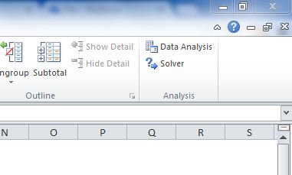
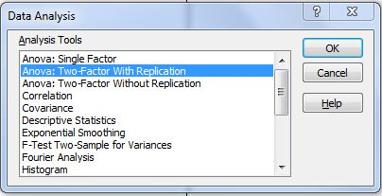
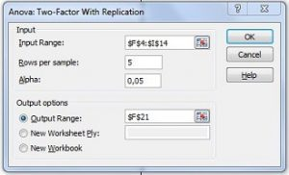
Cara Melakukan Uji Two- ANOVA dengan Replikasi menggunkan Excel
* Tahap Awal Entry Data
Data Setiap Variabel Disusun sebagai berikut:
Buat Label di cell
- A4: Gender.
- B4: Pendidikan.
- C4: Ujian.
- Isi data mulai cell A5 s/d C34.
* Tahap Kedua
Pada menu excel, klik Data, Data Analysis.
Maka akan muncul jendela sebagai berikut: Kemudian Pilih Anova: Two-Factor With Replication.
Klik OK. Maka akan mucul jendela sebagai berikut: Kotak Input Range arahkan mulai cell F4 s/d cell I14. Kemudian kotak Rows per sample isi dengan “5” (ingat: 5 menunjukkan jumlah replikasi perkelompok gender -> Lihat contoh tabel: cell F4 s/d cell I14).
Biarkan Alpha: 0,05 (Artinya taraf signifikansi yang diinginkan 0,05).
Kotak Output Range arahkan pada cell F21.
Klik OK.
Lihat hasilnya dan interprestasikan outputnya!
* Tahap Membaca Hasil Output Two Way Anova
Lihat Tabel Summary: tabel summary merupakan hasil analisis deskriptif.
Lihat Tabel Anova:
Pada baris Sample lihat nilai P-Value: merupakan nilai P Value Variabel Gender. Signifikan apabila <0,05.
Pada baris Column lihat nilai P-Value: merupakan nilai P Value Variabel Pendidikan. Signifikan apabila <0,05.
Pada baris Interaction lihat nilai P-Value: merupakan nilai P Value Interaksi Gender dan Pendidikan. Signifikan apabila <0,05.
Pada baris Within lihat nilai MS. Nilai Ms tersebut merupakan nilai Error. Makin kecil nilainya berarti makin baik model multivariatnya.
Gender | Pendidikan | Ujian | Gender | SLTP | SLTA | PT
1 | 1 | 11 | Pria | 11 | 67 | 45
1 | 1 | 24 |  | 24 | 29 | 57
1 | 1 | 67 |  | 67 | 45 | 58
1 | 1 | 11 |  | 11 | 31 | 45
1 | 1 | 27 |  | 27 | 56 | 56
1 | 2 | 67 | Wanita | 67 | 22 | 67
1 | 2 | 29 |  | 11 | 56 | 11
Menjadi
Seperti ini
1 | 2 | 45 |  | 56 | 45 | 22
1 | 2 | 31 |  | 64 | 90 | 45
1 | 2 | 56 |  | 65 | 12 | 32
1 | 3 | 45
1 | 3 | 57
1 | 3 | 58
1 | 3 | 45
1 | 3 | 56
2 | 1 | 67
2 | 1 | 11
2 | 1 | 56
2 | 1 | 64
2 | 1 | 65
2 | 2 | 22
2 | 2 | 56
2 | 2 | 45
2 | 2 | 90
2 | 2 | 12
2 | 3 | 67
2 | 3 | 11
2 | 3 | 22
2 | 3 | 45
2 | 3 | 32

